lista do wyboru
199262 Pakiet Fizyka
Dotyczy zwiększenia części oświatowej subwencji ogólnej z 0,4% rezerwy w roku 2020 z tytułu dofinansowania w zakresie wyposażenia w pomoce dydaktyczne niezbedna do realizacji podstawy programowej z przedmiotów przyrodniczych w publicznych szkołach podstawowych Szanowni Państwo, zapraszamy do skorzystania z bogatej oferty na wyposażenie sal szkolnych w pomoce dydaktyczne dedykowanej w ramach rezerwy oświatowej. Decydując się na wybrany produkt prosimy o wpisanie odpowiedniej ilości w kolumnie pod nazwą "Ilość". W drugim arkuszu tego pliku o nazwie "wybrane produkty - podsumowanie" automatycznie wyświetli się Państwu kalkulacja wybranych produktów. Do wniosku - załącznik nr 4, należy dołączyć wykaz pomocy dydaktycznych - załącznik nr 4a zakupionych w roku bieżącym lub planowanych do zakupienia odrębnie dla każdej szkoły i do każdego przedmiotu
Kod | Nazwa | Ilość | Cena brutto | Wartość brutto | Opis | Zdjęcie
354074 | Ramka do demonstracji pola magnetycznego | 1 | 199.90 | 199.90 | Plastikowa ramka z białym tłem zawierające proszek magnetyczny w roztworze na bazie wody do prezentowania pola magnetycznego. Kiedy przybliża się magnes, cząsteczki żelaza wewnątrz przyciągają się i łączą w linie, które pokazują wzorce pola magnetycznego. Zawiera parę małych magnesów z bloków ferrytowych i parę magnesów w plastikowych ramkach. # wym. 22,5 x 13 x 1,5 cm | 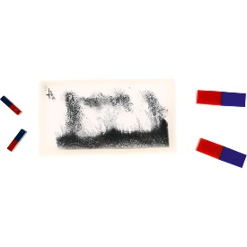
354076 | Zestaw do testowania materiałów magnetycznych | 1 | 169.90 | 169.90 | Zbiór 20 różnego rodzaju obiektów: magnetycznych i niemagnetycznych; niektóre są dzieciom znane, inne nie, starannie zamknięte w przezroczystych plastikowych pojemnikach. W komplecie 2 magnetyczne różdżki do testowania właściwości magnetycznych. Dobry do pracy indywidualnej i grupowej. Materiały: muszelki, drewno, plastikowe koraliki, podkładki, sznurek, kreda, pianka, spinacze do papieru, mosiężne śruby, szmatki, papier, pinezki, kamyki, folia aluminiowa, styropian, pióra, klipsy miedziane, gwoździe, stal nierdzewna i ryż .# wym. walizki 22 x 33 x 5 cm | 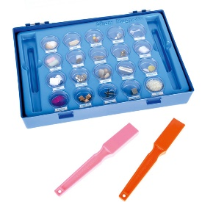
571151 | Przyrząd do demonstracji pola magnetycznego - magnes podkowiasty | 1 | 229.90 | 229.90 | Przyrząd w postaci komory cylindrycznej wypełnionej lepką cieczą i opiłkami żelaza. Posiada otwory do wprowadzania magnesów. Pozwala w widowiskowy sposób zaobserwować rozkład linii pola magnetycznego magnesów stałych. • wym. 13 x 13 x 13 cm | 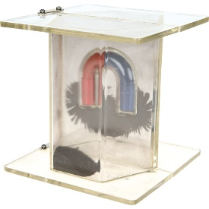
571152 | Przyrząd do demonstracji pola magnetycznego - magnesy sztabkowe | 1 | 199.90 | 199.90 | Przyrząd w postaci komory cylindrycznej wypełnionej lepką cieczą i opiłkami żelaza. Posiada otwory do wprowadzania magnesów. Pozwala w widowiskowy sposób zaobserwować rozkład linii pola magnetycznego magnesów stałych. • 2 szt. • wym. 13 x 13 x 13 cm | 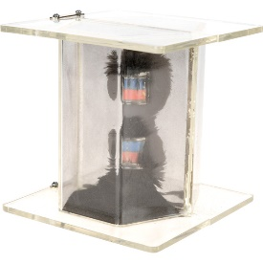
571121 | Magnes neodymowy | 1 | 3.50 | 3.50 | Magnes neodymowy w kształcie niskiego cylindra o wys. 3 cm i śr. 2 cm, o osiowym kierunku namagnesowania. Wykonany z folii metalowej lub z tworzywa sztucznego. | 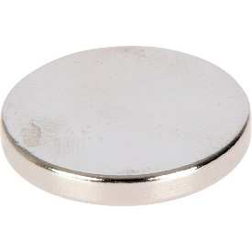
571065 | Igła magnetyczna | 1 | 15.90 | 15.90 | Do doświadczeń magnetycznych, testowania pola magnetycznego oraz wyznaczania kierunku • mocowana na podstawie • wykonana z metalu i plastiku • dł. 3 cm | 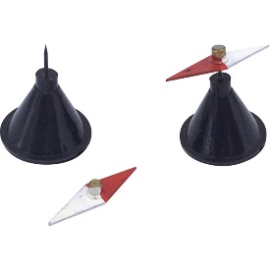
571142 | Maszyna elektrostatyczna Wimshursta | 1 | 279.90 | 279.90 | Maszyna elektrostatyczna pozwala na otrzymywanie wysokiego napięcia i ładunków elektrycznych o różnych znakach (gromadzone osobno w wysokonapięciowych kondensatorach, tzw. butelkach lejdejskich). Umożliwia przeprowadzenie następujących doświadczeń z zakresu elektrostatyki: iskra i jej własności, fizjologiczne działanie iskry, cieplne działanie iskry, jonizacyjne działanie płomienia, rozmieszczanie ładunków na powierzchni przewodnika, linie sił pola elektrycznego, efekty świetlne w ciemności. • wym. platformy 28 x 18 cm • śr. tarczy 23 cm • wys. 34 cm | 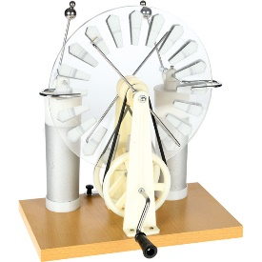
571147 | Turbina wodna | 1 | 219.90 | 219.90 | Działający model turbiny wodnej podłączanej do źródła wody, z transparentną szybą z przodu umożliwiającą obserwację jej pracy. Turbina podłączona jest do małego generatora wytwarzającego prąd, którego działanie (przepływ) widoczne poprzez m.in. świecącą żarówkę, obracające się koło barw i inne elementy obwodu. • wym. 37,8 x 23 x 10 cm | 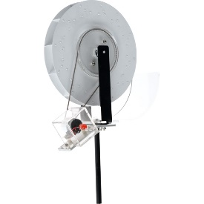
571148 | Wahadło Newtona | 1 | 89.90 | 89.90 | Wahadło Newtona wykorzystuje i pokazuje zasadę zachowania energii oraz zasadę zachowania pędu. Urządzenie zbudowane jest z kilku stalowych kulek, które stykają się ze sobą. Wszystkie kulki zawieszone są na nitkach. Kulki są jednakowe – mają taką samą wielkość i masę. Wahadło może wykonywać ruch tylko w jednej płaszczyźnie. Odchylenie i puszczenie jednej kulki, która uderzy w rząd kolejnych, spowoduje reakcję ostatniej kulki. Według zasady zachowania energii i pędu, tyle samo kulek odskoczy, ile zostanie odchylonych. Kulki, które będą pośrodku, nie poruszą się. • wym. 12 x 11 x 15 cm • śr. kulki 2 cm | 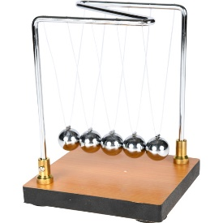
571149 | Elektroskop listkowy złoty | 1 | 99.90 | 99.90 | Elektroskop listkowy przeznaczony do doświadczeń z elektrostatyki – wykrywania i określania ładunku elektrycznego. Listek jest bardzo czuły, a jego kąt odchylenia zależy od ładunku, który przepłynął z przyłożonego do pręta z kulką obiektu naładowanego elektrycznie, np. pałeczki ebonitowej potartej kawałkiem futra. Elektroskop ma obudowę metalową z zaciskiem laboratoryjnym do przyłączania przewodu uziemiającego na jednej ze ścianek. Pionowy, metalowy pręt ma przyczepiony bardzo czuły złoty listek, a u góry zakończony jest kulką metalową izolowaną od obudowy transparentną półkulą z tworzywa. • wym. obudowy: 15 x 7 cm | 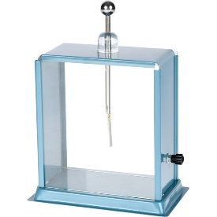
571155 | Zestaw kostek do wyznaczania gęstości metali | 1 | 199.90 | 199.90 | Zestaw brył do wyznaczania gęstości ciał służy do demonstrowania i omawiania wzajemnych zależności między masą, objętością i gęstością. • aluminium, cynk, ołów, miedź, mosiądz, żelazo • wym. 1 x 1 x 1 cm, 2 x 2 x 2 cm i 3 x 3 x 3 cm | 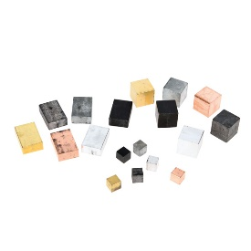
571156 | Sprężyna Slinky | 1 | 99.90 | 99.90 | Służy do demonstracji drgań podłużnych. • stal • śr. 8 cm | 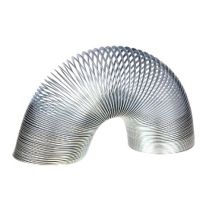
571157 | Zestaw do badania prawa Archimedesa | 1 | 79.90 | 79.90 | Pomoc dydaktyczna umożliwia wytłumaczenie zasady prawa Archimedesa dla ciał zanurzonych w wodzie. W składa zestawu wchodzi: • siłomierz • blok plastikowy z hakiem • plastikowe naczynie wypornościowe, pojemność 250 ml | 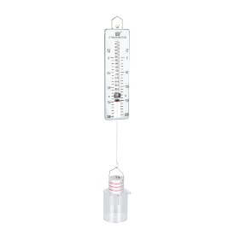
571158 | Model działania siły bezwładności | 1 | 69.90 | 69.90 | To klasyczna aparatura do demonstrowania siły bezwładności. Oprzyj kulkę na szczycie podkładki ustawionej na pionowym słupku. Zwolnij sprężynę i usuń podkładkę. Piłka opada na słupek, pozostając w spoczynku, jak gdyby nic się nie stało. • wym. 16,5 x 10,2 x 14,6 cm | 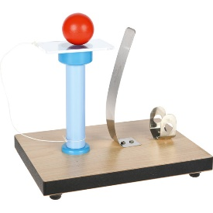
079205 | Okresowy układ pierwiastków - fizyczny | 1 | 299.90 | 299.90 | Ścienna plansza dydaktyczna zawiera wiele informacji o pierwiastkach chemicznych w przejrzystej formie. Informacje zawarte na planszy wykraczają poza zwykły program nauczania przez co wzbogacają i skracają czas szkolenia nauczycieli i uczniów na lekcjach chemii i fizyki. • plansza jednostronna MONO • format 160 x 120 cm • laminowana • oprawiona w drewniane wałki z zawieszką | 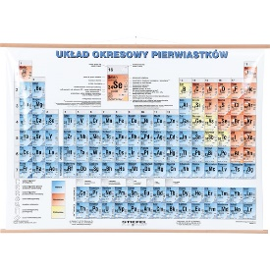
817085 | Plansza dydaktyczna - podstawowe wzory fizyczne | 1 | 49.90 | 49.90 | Plansza dydaktyczna drukowana na kartonie kredowym o gramaturze 250 g. Ofoliowana i wyposażona w listwy metalowe i zawieszkę. • wym. 70 x 100 cm | 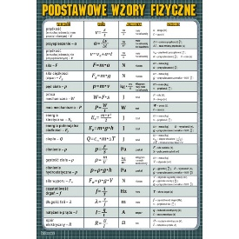
404001 | Zestaw elektroniczny 100 | 1 | 159.90 | 159.90 | Zestawy elektroniczne Boffin w prosty i zabawny sposób pomogą w nauce praw fizyki i umożliwią zrozumienie zasad działania układów elektronicznych. Pozwalają na tworzenie setek różnych projektów układów elektronicznych, w tym także opracowywanie własnych projektów. Elementy zestawów są łatwe do zamontowania i zdemontowania oraz mogą być łączone z elementami z innych zestawów Boffin. Poszczególne typy elementów oznaczono różnymi kolorami dla łatwiejszej orientacji. Zestawy zawierają szczegółowy poradnik na DVD, który opisuje funkcję każdego projektu i ilustruje położenie wszystkich elementów potrzebnych do zbudowania danego układu elektronicznego. Dostępne zestawy pozwalają na stworzenie 100, 300, 500 lub 750 różnych projektów. Zestaw zawiera 31 elementów: • Podkładka o wym. 27,8 x 19,8 cm, 1 szt. • Przewód el. z 1 połączeniem, 3 szt. • Przewód el. z 2 połączeniami, 6 szt. • Przewód el. z 3 połączeniami, 3 szt. • Przewód el. z 4 połączeniami, 1 szt. • Przewód el. z 5 połączeniami, 1 szt. • Przewód el. z 6 połączeniami, 1 szt. • Układ dźwiękowy, 1 szt. • Przełącznik, 1 szt. • Przełącznik z przyciskiem, 1 szt. • Opornik światłoczuły, 1 szt. • Czerwona dioda LED, 1 szt. • Żarówka 3V z oprawką, 1 szt. • Uchwyt na baterie AA, 1 szt. • Głośnik, 1 szt. • Układ scalony Muzyka, 1 szt. • Układ scalony Alarm, 1 szt. • Układ scalony Kosmiczna bitwa, 1 szt. • Silnik ze śmigłem, 1 szt. • Opornik 100 , 1 szt. • Drut łączący (czarny), 1 szt. • Drut łączący (czerwony), 1 szt. | 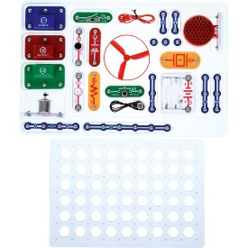
571081 | Miernik cyfrowy | 1 | 39.90 | 39.90 | Uniwersalny miernik cyfrowy umożliwia pomiar różnych wielkości fizycznych, takich jak: temperatura, częstotliwość, napięcie i natężenie prądu stałego i przemiennego, rezystancja/opór i pojemność elektryczna przedmiotu, przez który płynie prąd. Parametry pomiaru: • napięcie prądu stałego (DCV): 200mV/2/20/200/600V (± 0,5%) • napięcie prądu przemiennego (ACV): 20/200/600V (± 1,0%) • natężenie prądu stałego (DCA): 20uA/20/200mA/10A (± 1,8%) • natężenie prądu przemiennego (ACA): 200mA/10A (± 2,0%) • rezystancja/opór elektryczny: 200 /2/20/200k /2/20/200M (± 1,0%) • pojemność elektryczna: 2n/20n/200n/2u/20uF (± 4,0%) • częstotliwość: 2k- 200kHz (± 3,0%) • temperatura: -20 do 1000 (± 2,0%). Właściwości miernika: • wym. 12,4 x 6,9 x 1,9 • wym. wyświetlacza LCD: 4,2 x 1,5 cm • wskaźnik niskiego poziomu baterii • zabezpieczenie przed przeciążeniem • test diody test tranzystorów • test ciągłości • test LOGIC • automatyczne wyłączanie • Zapamiętywanie pomiarów • zasilanie: jedna bateria 9V 6F22. Zestaw zawiera: • cyfrowy miernik uniwersalny, • zestaw przewodów, • instrukcję obsługi. | 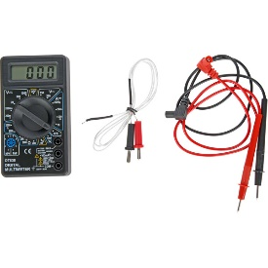
571078 | Kompas śr. 5 cm | 1 | 29.90 | 29.90 | Kompas z kółeczkiem do przywieszenia, z zamykaną obudową z instrumentami celowniczymi. Komora kompasu z igłą magnetyczną wypełniona olejem mineralnym tłumiącym drgania • śr. 5 cm. | 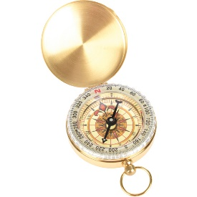
571066 | Krążek Newtona | 1 | 169.90 | 169.90 | Koło podzielone na sektory o barwach tęczy. Wprawione w szybki ruch obrotowy przybiera kolor biały. Doświadczenie ilustruje zasadę działania wielu urządzeń, np. telewizorów kolorowych, monitorów komputerowych. • mocowany na podstawie • wykonany z drewna, plastiku i metalu • śr. krążka 23 cm • wym. podstawy 24 x 43 cm. | 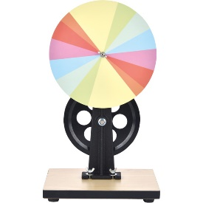
571127 | Zestaw soczewek ze stojakiem | 1 | 69.90 | 69.90 | Zestaw 6 różnych soczewek szklanych, każda soczewka o śr. 50 mm. Soczewki umieszczone są w drewnianym, zamykanym pudełku z miękkimi przegródkami na każdą soczewkę. Dołączony drewniany stojak służy do stabilnego umieszczania w nim soczewek podczas prezentacji oraz doświadczeń i eksperymentów szkolnych. Stojak można też wykorzystywać do soczewek o innej średnicy. • długość ogniskowej soczewek: -100, +100, -150, +150, -200 i +200 mm • wym. stojaka: 11,5 x 5 z 15 cm | 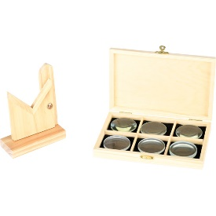
127014 | Zestaw sprężyn metalowych | 1 | 249.90 | 249.90 | Zestaw metalowych sprężyn w plastikowym pudełku. Skład zestawu: • 15 szt. sprężyna naciskowa 20,5 x 5,5 mm (Dł. x O) • 10 szt. sprężyna naciskowa 30 x 10,5 mm (Dł. x O) • 8 szt. sprężyna naciskowa 66 x 10,8 mm (Dł. x O) • 6 szt. sprężyna naciskowa 28,5 x 10,5 mm (Dł. x O) • 5 szt. sprężyna naciskowa 33 x 14,2 mm (Dł. x O) • 10 szt. sprężyna naciągowa 20 x 7 mm (Dł. x O) • 10 szt. sprężyna naciągowa 39 x 5,5 mm (Dł. x O) • 10 szt. sprężyna naciągowa 22,5 x 6,3 mm (Dł. x O) • 8 szt. sprężyna naciągowa 28 x 7,5 mm (Dł. x O) • 5 szt. sprężyna naciągowa 49 x 7 mm (Dł.. x O) • 3 szt. sprężyna naciągowa 44,6 x 9 mm (Dł. x O). | 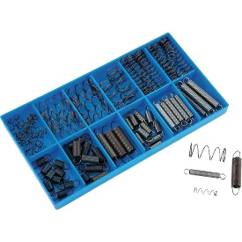
571118 | Oprawka do żarówek | 1 | 3.90 | 3.90 | Plastikowa oprawka z gniazdem na żarówkę E10 (śr. 10 mm). • wym. 7,4 x 3,4 x 2,2 cm. | 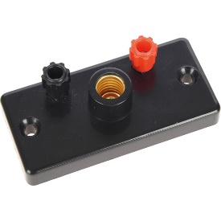
571068 | Zestaw siłomierzy 6 szt. | 1 | 59.90 | 59.90 | Siłomierze sprężynowe z metalowymi haczykami do zawieszenia siłomierza i do zawieszania ciężarków • obudowa z plastiku • skala wyrażona w niutonach • 6 szt. (1, 2, 5, 10, 20, 50 N). | 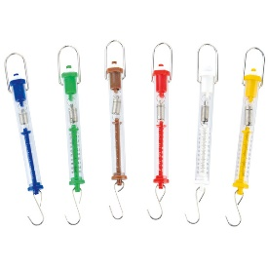
571128 | Pryzmat szklany - trójkątny | 1 | 39.90 | 39.90 | Pryzmat szklany, trójkątny, równoboczny o lekko sfazowanych krawędziach. Doskonały do przeprowadzania doświadczeń fizycznych z zakresu optyki, także wykraczających poza podstawowy eksperyment, jakim w szkole jest demonstracja rozszczepiania światła. Używając pryzmatów można badać załamanie promienia świetlnego w pryzmacie i innych ośrodkach, całkowite wewnętrzne odbicie, czy też określać kąt graniczny. • kąty 60° • wym. 3,8 x 3,8 x 3,8 cm | 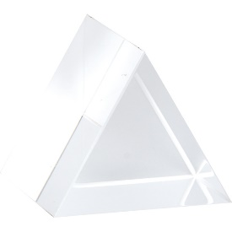
841153 | Silniczek elektryczny | 1 | 139.90 | 139.90 | Silniczek prądu stałego umieszczony jest na podstawie z tworzywa sztucznego, wyposażonej w dwa gniazda bananowe do podłączania źródła zasilania. Może posłużyć jako element składowy przy budowie obwodów elektrycznych lub indywidualny moduł w doświadczeniach z elektrycznością. Oś silniczka dodatkowo posiada trójbarwną tarczę, ułatwiającą ocenę jego ruchu obrotowego. Do zasilania może posłużyć zarówno zasilacz prądu stałego, jak i bateria lub zestaw baterii połączonych szeregowo, o napięciu wyjściowym 4,5 V. • wym. całkowite: 8 x 6,5 x 3,5 cm | 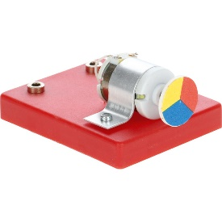
 |  |  |  | 3,271.00

